상품제안서
피크닉 보냉가방 | 상품코드: F27079

 |  |  |  |  |  |  | 02-412-0044 | www.easy1.co.kr
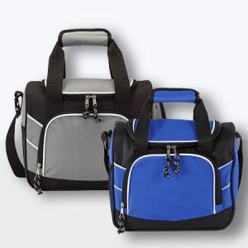

【상세/제작정보】 | ★발주전 색상재고 먼저 확인 부탁드립니다! ★인쇄 불가한 제품 입니다.

【인쇄/포장옵션】 | 실크 / OPP(비닐)

【공급단가】 | 수량 | 50~ | 100~ | 500~ | 1,000~ | 2,000~
*VAT별도 | 단가 | 12,500원 | 12,300원 | 12,000원 | 11,700원 | 11,500원

【상품 URL】 | https://dev.easy1.co.kr:443/src/goods_detail.php?gdno=27079

